Ark1
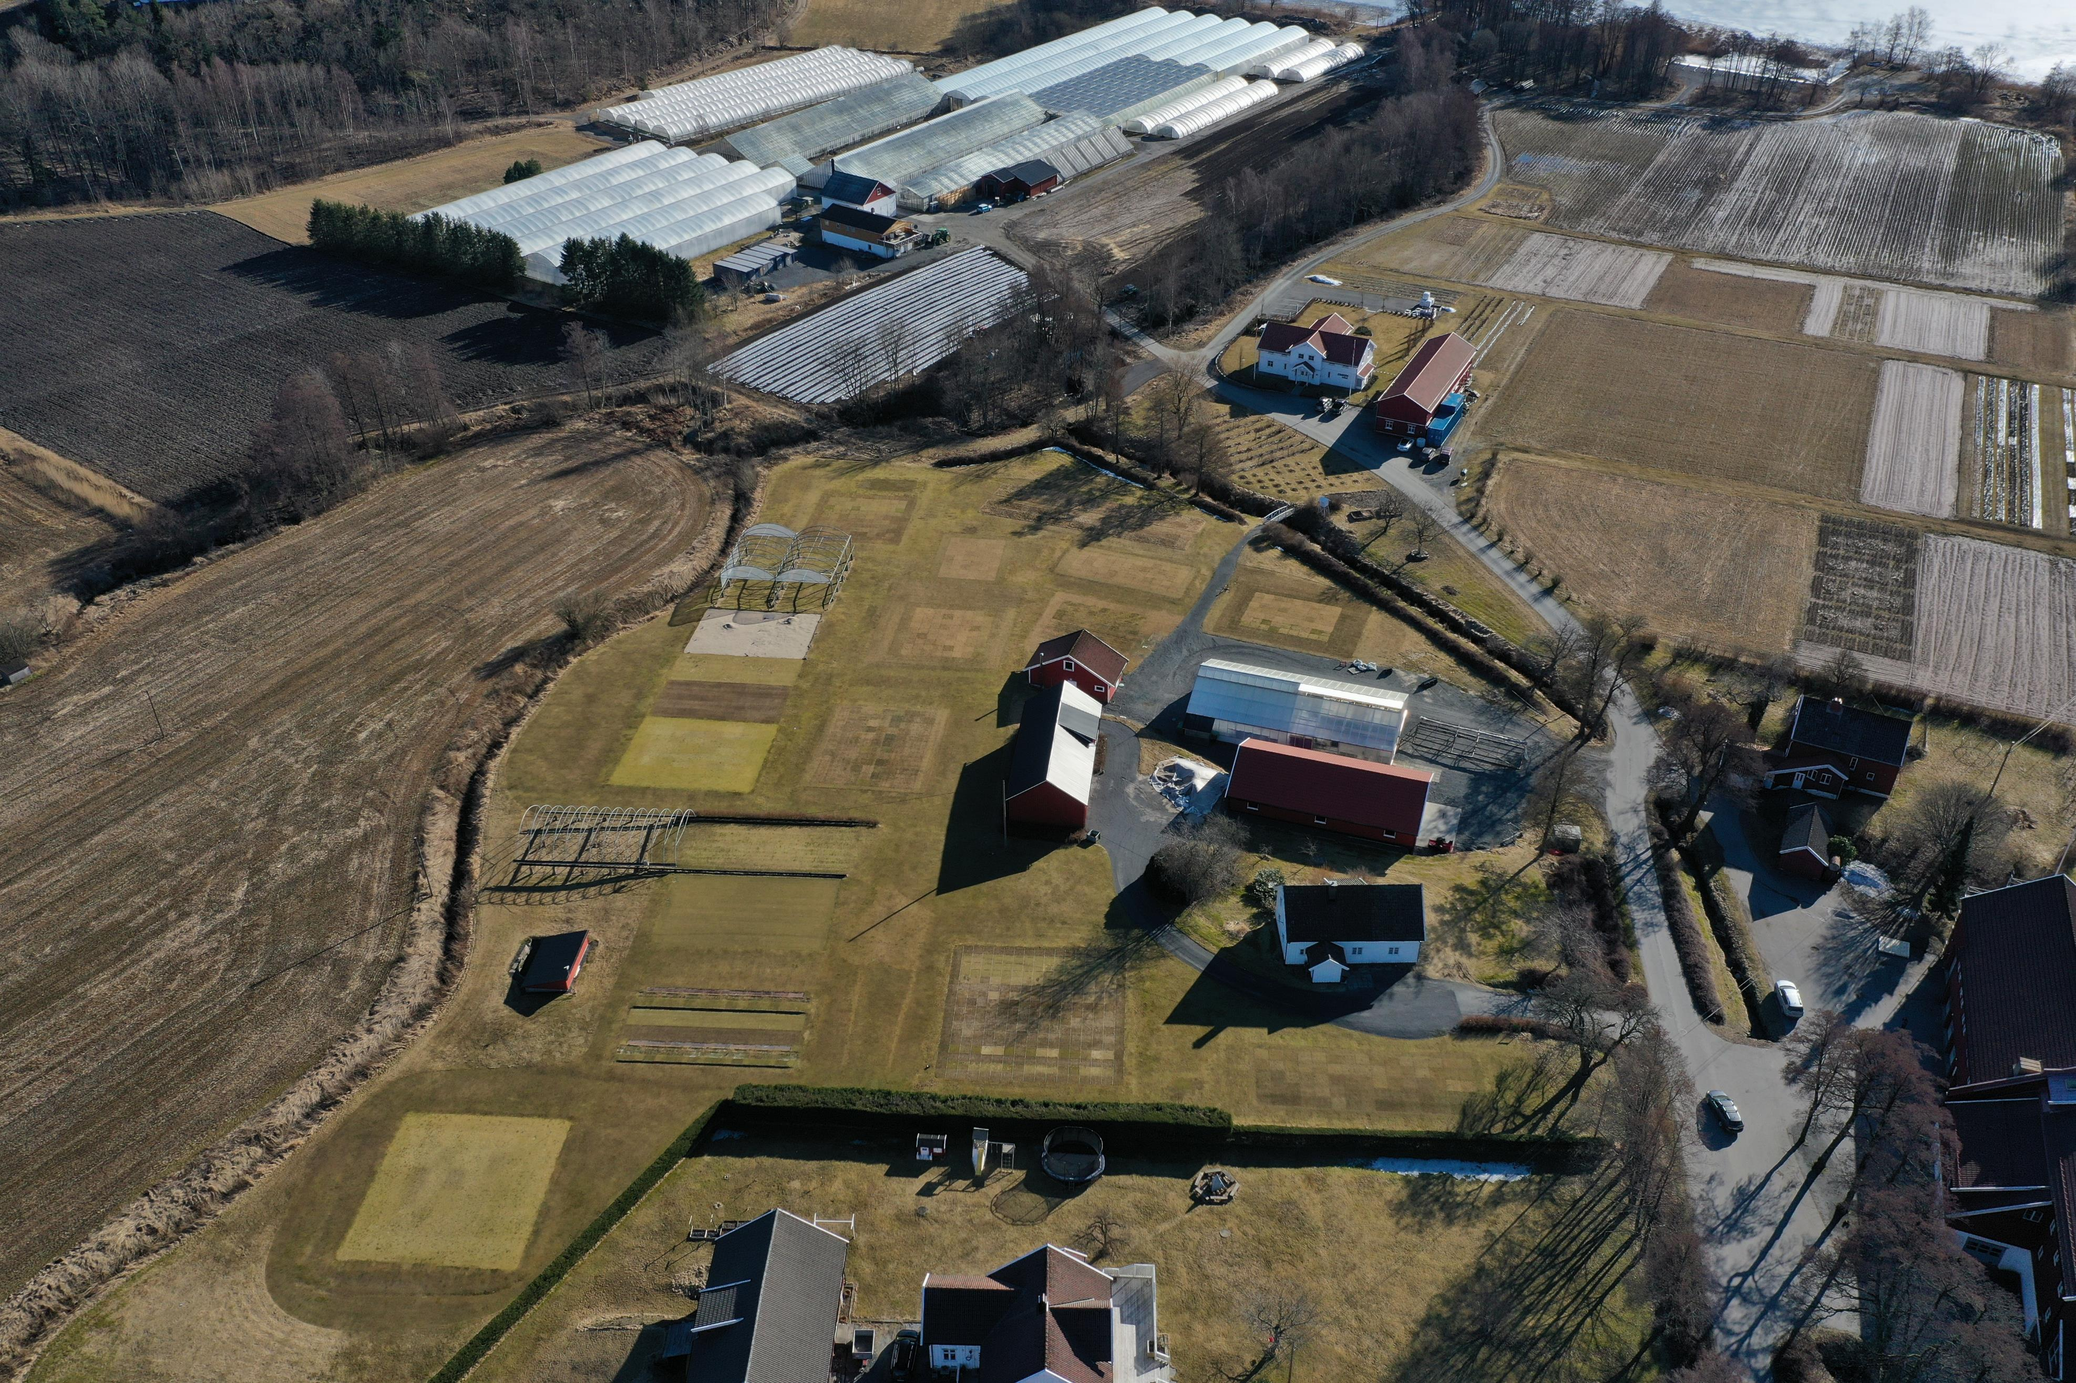
ID | BLK | F1 Alternative Fungicides | F2 Golfgreens | AUDPC_20 | AUDPC_21
101 | 1 | 1 | 1 | 2396 | 1814
102 | 1 | 2 | 1 | 429 | 429
103 | 1 | 3 | 1 | 1095 | 125
104 | 1 | 4 | 1 | 564 | 34
105 | 1 | 6 | 1 | 2475 | 834
106 | 1 | 15 | 1 | 1349 | 1410
107 | 1 | 5 | 1 | 3542 | 1421
108 | 1 | 7 | 1 | 3355 | 5109
109 | 1 | 8 | 1 | 4100 | 5629
Block 3+4
110 | 1 | 9 | 1 | 3901 | 4152
111 | 1 | 10 | 1 | 4848 | 2089
112 | 1 | 14 | 1 | 2996 | 889
113 | 1 | 11 | 1 | 4420 | 847
114 | 1 | 12 | 1 | 2808 | 892
115 | 1 | 13 | 1 | 3470 | 6492
201 | 2 | 5 | 1 | 4658 | 3262
202 | 2 | 12 | 1 | 4054 | 4352
Block 1+2
203 | 2 | 15 | 1 | 2474 | 2246
204 | 2 | 13 | 1 | 2780 | 2820
205 | 2 | 7 | 1 | 1126 | 314
206 | 2 | 2 | 1 | 980 | 95
207 | 2 | 9 | 1 | 4141 | 219
208 | 2 | 1 | 1 | 4565 | 5205
209 | 2 | 14 | 1 | 4239 | 3010
210 | 2 | 10 | 1 | 3281 | 6216
211 | 2 | 4 | 1 | 2665 | 218
212 | 2 | 6 | 1 | 3374 | 4196
213 | 2 | 3 | 1 | 1232 | 213
214 | 2 | 8 | 1 | 2249 | 771
215 | 2 | 11 | 1 | 1882 | 1037
301 | 3 | 1 | 2 | 1379 | 3107
302 | 3 | 2 | 2 | 1074 | 502
303 | 3 | 3 | 2 | 1495 | 596
304 | 3 | 4 | 2 | 1103 | 877 | 1-faktorielle randomisierte Blockanlage (BLK) mit
305 | 3 | 6 | 2 | 2700 | 1433 | F1 = Alternative fungicides (AF) (15 Produkte)
306 | 3 | 15 | 2 | 2429 | 4979
307 | 3 | 5 | 2 | 1201 | 2214 | auf 2 Golfgrüns (man dachte sie wären gleich, waren sie aber nicht)
308 | 3 | 7 | 2 | 2192 | 2340 | F2 = Golf Greens (GG) | (2 Golfgrüns)
309 | 3 | 8 | 2 | 5339 | 2872
310 | 3 | 9 | 2 | 2090 | 5336 | Erhobener Parameter:
311 | 3 | 10 | 2 | 4663 | 3088 | AUDPC (Area Under Disease Progress Curve)
312 | 3 | 14 | 2 | 2714 | 4395
313 | 3 | 11 | 2 | 1022 | 1907 | aov (AUDPC ~ BLK + AF + GG + AF:GG, daten 1) |  | Auswertung als 2-faktorielle Blockanlage | (Stimmt die Codierung der BLK (1-4) dann noch? Ich habe dann ja eigentlich nur 2 Blöcke pro Golfgrün…)
314 | 3 | 12 | 2 | 1365 | 3297
315 | 3 | 13 | 2 | 4373 | 4278 | Repeated measurements für Einzelbonituren (% severity zu 5 Terminen):
401 | 4 | 5 | 2 | 2136 | 2688 | repeated measurements als 2-faktorielle Blockanlage?
402 | 4 | 12 | 2 | 1886 | 1941
403 | 4 | 15 | 2 | 697 | 4044
404 | 4 | 13 | 2 | 2433 | 3615
405 | 4 | 7 | 2 | 1662 | 5205
406 | 4 | 2 | 2 | 874 | 858
407 | 4 | 9 | 2 | 2109 | 1206
408 | 4 | 1 | 2 | 5162 | 3386
409 | 4 | 14 | 2 | 3382 | 3646
410 | 4 | 10 | 2 | 4155 | 6008
411 | 4 | 4 | 2 | 2187 | 3359
412 | 4 | 6 | 2 | 5785 | 6483
413 | 4 | 3 | 2 | 1661 | 2252
414 | 4 | 8 | 2 | 2805 | 4623
415 | 4 | 11 | 2 | 2243 | 4254

